Worksheet
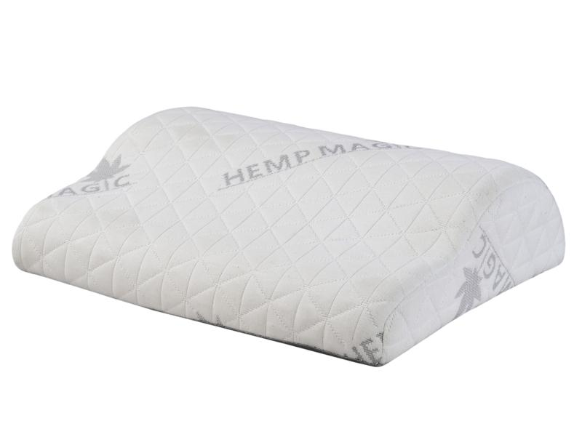
Lifenaxx Hanf Fußkissen LX-054

Artikelnummer | 5275 |  | VE | 6
EAN | 4260358128511 |  | Stück pro Palette | Keine Angabe
Zollnummer | 94049090 |  | Lagen Pro Palette | Keine Angabe

Abmessungen - Artikel
Länge(cm) | Breite(cm) | Höhe(cm) | Gewicht(g)
39 | 30 | 11 | 260

Abmessungen - Artikelverpackung
Länge(cm) | Breite(cm) | Höhe(cm) | Leergewicht(g) | Gewicht(g) Artikel+Verpackung
39 | 30 | 11 | 0 | 270

Abmessungen - VE Karton (Masterkarton)
Länge(cm) | Breite(cm) | Höhe(cm) | Gewicht(g)
0 | 0 | 0 | 0

Verpackung - Bestandteile
Rest Zubehör (g) | Papier/Pappe (g) | Styropor (g) | Kunstst. Hohlkörper(g) | Kunstst. Folien(g) | Materialverbunde (g)
0 | 0 | 0 | 0 | 0 | 0

Weiterführende Informationen
Technaxx Reseller Portal

